상품제안서
비트 티타늄 티스푼 티포크 4P 세트 | 상품코드: F27946

 |  |  |  |  |  |  | 02-412-0044 | www.easy1.co.kr
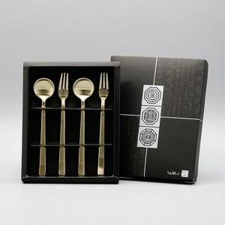

【상세/제작정보】

【인쇄/포장옵션】 | 레이저 / 포장불가능

【공급단가】 | 수량 | 80~ | 240~ | 480~ | 720~ | 960~
*VAT별도 | 단가 | 7,910원 | 7,780원 | 7,590원 | 7,400원 | 7,270원

【상품 URL】 | https://dev.easy1.co.kr:443/src/goods_detail.php?gdno=27946

